Лист1
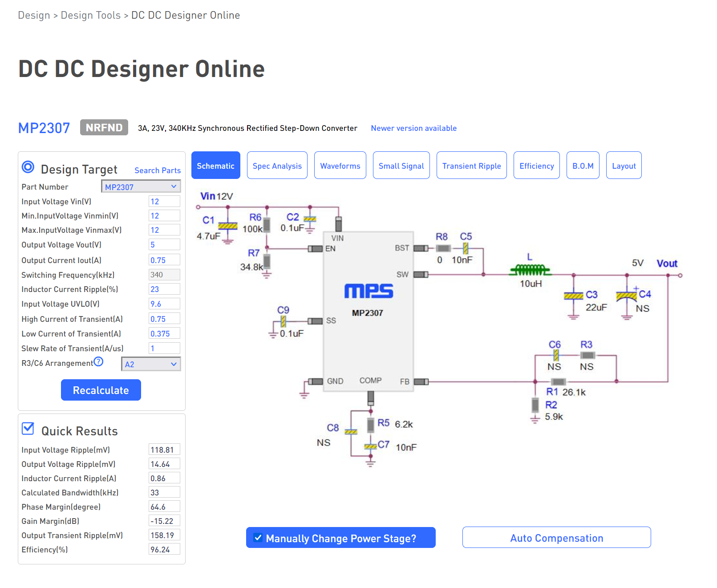
 | 5V 0,75A
L1 | VLS6045EX-100M, 10 мкГн, 20%, Индуктивность SMD | чип-дип | 53 | рубля |  | https://www.chipdip.ru/product/vls6045ex-100m-10

С1 | Конденсатор ЧИП керамический 1206 10 мкФ 35 В 10 % X7R CL31B106KLHNNNE, SAMSUNG | в наличии
или | CC0805KKX7R7BB106, Чип конденсатор 0805 X7R 10мкФ 16В 10% | чип-дип | 12 | рублей | если место ограничено | https://www.chipdip.ru/product0/8012766320

С2, С9 | Конденсатор ЧИП керамический 0603 0.1 мкФ 50 В 10 % X7R CC0603KRX7R9BB104, Yageo | в наличии
С3, С4 | Конденсатор керамический 0805 10 мкФ 6.3 В 10 % X7R CL21B106KQQNNN, SAMSUNG | в наличии | 2 штуки параллельно
С5, С7 | Конденсатор керамический 0603 0.01 мкФ 100 В 10 % X7R CL10B103KC8NNNC, SAMSUNG | в наличии
R1 | 27,4 кОм из 2х последовательных резисторов 0603 | чип-дип | Набор ЧИП резисторов 1 кОм-9.1 кОм |  |  | https://www.chipdip.ru/product0/9000545429
 |  |  | Набор ЧИП резисторов 10 кОм-91 кОм |  |  | https://www.chipdip.ru/product0/9000545430
R2, R5 | 0.1Вт 0603 6.2 кОм, 1%, Чип резистор (SMD) | чип-дип | 5 | рубля | или из набора | https://www.chipdip.ru/product/0.1w-0603-6.2-kom-1
R6 | 91 кОм из набора, или 100 кОм 0603 | чип-дип
R7 | не устанавливаем, влияет только на напряжение включения преобразователя

